Лист1
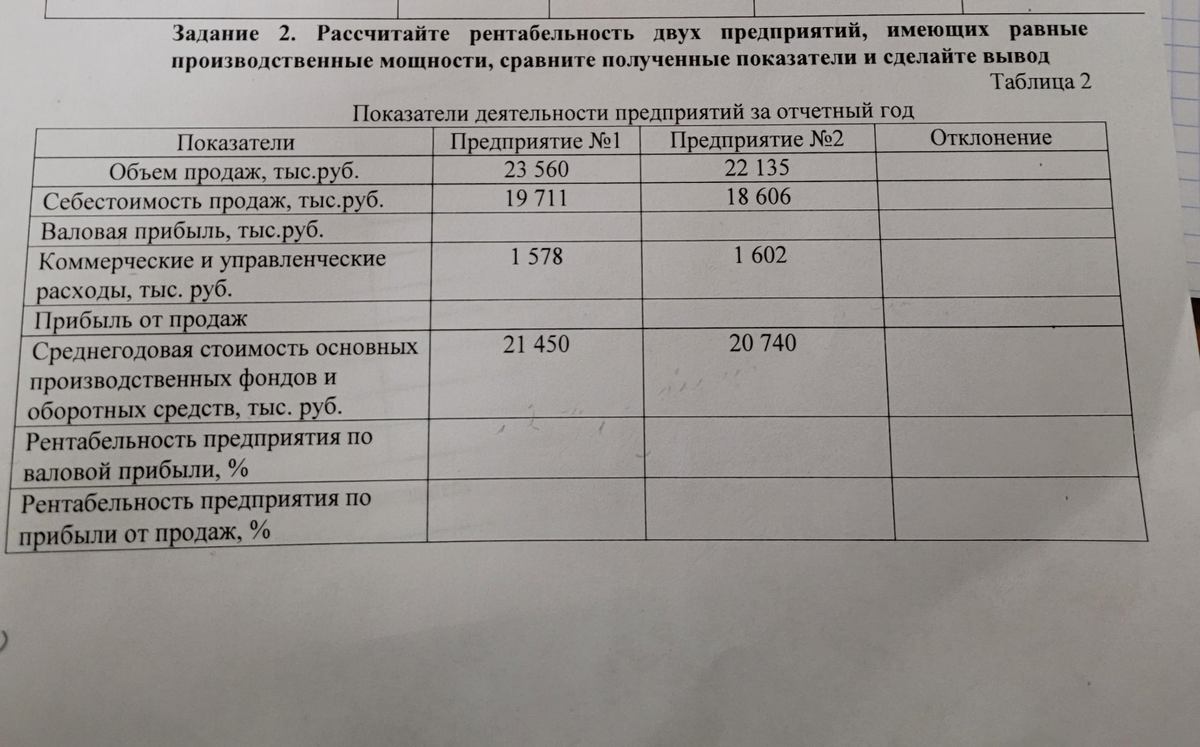
 | №1 | №2 | Отклонение
Обьем продаж, тыс. руб | 23560 | 22135 | -6.05%
с/с продаж | 19711 | 18606 | -5.61%
Валовая прибаль | 3849 | 3529 | -8.31%
Ком и управл расходы | 1578 | 1602 | 1.52%
Прибыль от продаж | 2271 | 1927 | -15.15%
ОПФ и ОбС средн | 21450 | 20740 | -3.31%
R по валовой прибыли | 17.94% | 17.02% | -5.18% | 0.93%
R по прибыли от продаж | 10.59% | 9.29% | -12.24% | 1.30%

Вывод
Таким образом, у 1-го предприятия R по валовой прибыли больше 2-го на 0,93%, а R по прибыли от продаж также больше на 1,30%. Значит, предприятие №1 прибыльнее предприятия №2.

